propuesta nueva
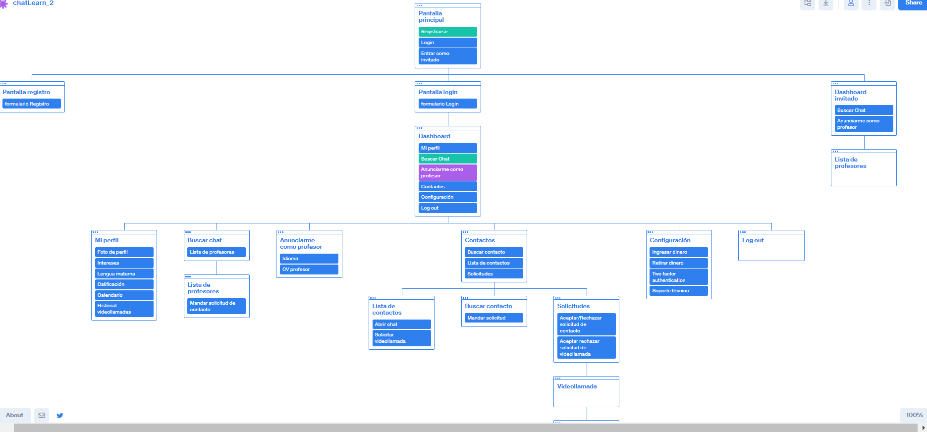
Story ID | Story title | Prioridad (1-3) | Riesgo | Horas Planificadas | Horas Dedicadas | Fecha comprometida | Fecha finalización | Validación

X-1 | Pantalla principal | 1 | BAJO | 12.2 | 13.2 | 2020-10-23 | 2020-10-23 | Al abrir la aplicación, deberá aparecer una pantalla inicial con las siguientes opciones: Login, Entrar como invitado y Registrarse
X-2 | Pantalla registro | 1 | BAJO | 1.7 | 21 | 2020-10-23 | 2020-10-23 | Dentro de la pantalla principal, si se hace click en Registrarse, te llevará a otra pantalla en la que aparece un formulario de registro donde aparecen los campos de registro
X-3 | Pantalla login | 1 | BAJO | 2 | 0.7 | 2020-10-30 | 2020-10-30 | Dentro de la pantalla principal, al hacer click en Login, aparece una pantalla con un formulario de login con los campos de texto de usuario y contraseña
X-4 | Pantalla Dashboard invitado | 1 | BAJO | 5 |  | 2020-11-20 |  | Dentro de la pantalla principal, al hacer click en acceder como invitado, deberá aparecer una pantalla con las siguientes opciones: Buscar Chat, Anunciarme como profesor
X-5 | Pantalla Dashboard usuario | 1 | BAJO | 8 | 4 | 2020-11-20 | 2020-11-16 | Un usuario registrado, al hacer "Login de usuario" accederá a una pantalla con las siguientes opciones: mi Perfil, Buscar Chat, Anunciarme como profesor, Contactos, Configuración, Log out
X-6 | Pantalla mi Perfil | 1 | BAJO | 3 |  | 2020-11-20 |  | Al hacer click en "mi Perfil" dento del dashboard de usuario, se deberá abrir una pantalla que mostrará las siguientes secciones: Foto de perfil, Intereses, Lengua materna, Calificación, Calendario, Historial de llamadas
X-7 | Pantalla buscar chat | 1 | BAJO | 5 |  | 2020-11-20 |  | Dentro del dashboard, al hacer click en la opción "buscar chat" aparecerá una ventana que permitirá buscar profesores filtrando por idioma, y una vez presionado el boton buscar, aparecerá un listado con los profesores que hablan el idioma seleccionado
X-8 | Pantalla Anunciarme como profesor | 1 | BAJO | 5 |  | 2020-11-20 |  | Dentro del dashboard, al hacer click en "Anunciarme como profesor" aparecerá una pantalla que tendrá la funcinalidad del user story "Anunciarme como profesor"
X-9 | Pantalla Contactos | 1 | BAJO | 3 |  | 2020-11-20 |  | Al hacer click en "Contactos" dentro del Dashboard, aparecerá una pantalla con las siguientes opciones: Buscar contacto, Lista de contactos, Solicitudes
X-10 | Pantalla Configuración | 1 | BAJO | 3 |  | 2020-11-20 |  | Al hacer click en "Configuración" dentro del Dashboard, aparecerá una pantalla con las siguientes opciones: Ingresar dinero, Retirar dinero, Two factor authentication, Soporte técnico

X-12 | Lista de profesores | 1 | BAJO
X-13 | Lista de contactos | 1 | BAJO
X-14 | Buscar contacto | 1 | BAJO
X-15 | Solicitudes | 1 | BAJO
X-16 | Videollamada | 1 | ALTO
X-17 | Pantalla de valoración y reportes | 1 | BAJO
X-18
X-19 | Mejorar gestion de contraseñas
X-20 | idiomas
X-21 | mejorar documento planning
X-22
X-23

X-2 | Registro de usuario | 1 | MEDIO | 10 | 21 | 2020-11-20 | 2020-11-12 | Dentro del formulario de registro, si se introducen los datos de forma correcta en el formulario, el usuario quedará registrado en la aplicación y posteriormente podrá hacer login con sus credenciales que indico en el formulario (Usuario y Contraseña)
X-3 | Login de usuario | 1 | MEDIO | 8 | 11.82 | 2020-11-20 | 2020-11-16 | Un usuario que ha sido previamente registrado, podrá hacer Login con sus credenciales, y si los introduce correctamente (los que indico en el formulario de registro) accederá a la pantalla dashboard de usuario
X-4
X-5
X-6
X-7 | Buscar chat | 1 | MEDIO | 10 |  | 2020-11-20 |  | Cuando se presione buscar chat y se haya indicado el idioma, deberá aparecer un listado de todos los usuarios que se han anunciado como profesor en el idioma seleccionado
X-8 | Anunciarme como profesor | 1 | MEDIO | 10 |  | 2020-11-20 |  | Cuando se presione Anunciarme como profsor, se dejará una pantalla en la que indicar datos de usuario opcionales de profesor (CV por ejemplo) e indicar el idioma de la clase. Una vez realizado, cuando un usuario seleccione la opción "buscar chat" y filtre por un idioma. Todos los profesores que se hayan anunciado como profesores en ese idioma, deberán aparecer en el listado.
X-9 | Contactos | 1 | BAJO
X-10 | Configuración | 1 | BAJO
X-11 | Log out | 1 | BAJO | 2 |  | 2020-11-20 |  | Al presionar boton log out, se cierra la sesión de usuario, y te lleva a la pantalla principal. Si el usuario quiere volver a entrar con su cuenta, tendra que volver a hacer login con sus creedenciales
X-12 | Lista de profesores | 1 | BAJO
X-13 | Lista de contactos | 1 | BAJO
X-14 | Buscar contacto | 1 | BAJO
X-15 | Solicitudes | 1 | BAJO
X-16 | Videollamada | 1 | ALTO
X-17 | Pantalla de valoración y reportes | 1 | BAJO
X-18
X-19
X-20
X-21
X-22
X-23

 |  |  |  |  | Nuevos user stories, con prioridades, riesgos, horas planificadas

 |  |  |  |  | Stories a completar para el 20/11/2020

Orden de los stories:

